Krups
F60858 KRUPS 3 MIX 7000 HANDMIXER 60 JAHRE JUBILÄUM EDITION
1959 brachte KRUPS seinen ersten „3-Mix“ Handmixer auf den Markt. Praktisch und raffiniert wurde dieser hochwertige Mixer zu einem Kultgerät und
perfekten Symbol für die moderne Küche in Deutschland. Dank hoher Leistungsfähigkeit und perfektem Design liefert er nach wie vor köstliche Ergebnisse.
Zur Feier des 60-jährigen Jubiläums dieses Back-Know-hows sind wir stolz, Ihnen heute die elegante schwarz- und kupferfarbene limitierte Edition präsentieren zu dürfen.
Vielen Dank für Ihr Vertrauen!
Modernes Design mit starker Leistung
- Sonderfarbe Schwarz/Kupfer
- Zeitloses Design
- 500-W starkes Motor: bis zu 1kg Brotteig kneten!
Praktische Handhabung
- ergonomischer Griff
- stufenlose Geschwindigkeitsregulierung mit langsamem Start
- Turofunktion für die schnellste Geschwindigkeit in kürzer Zeit
- Auswurftaste für eine einfache Reinigung des Zubehörs
- längeres Kabel (1,65m) vs Standardmodell
Zubehöre
- Schneebesen aus Edelstahl
- Knethacken aus Edelstahl
- Exklusive praktische Tasche für die Zubehör
Bis zu 1kg Teig
KRUPS

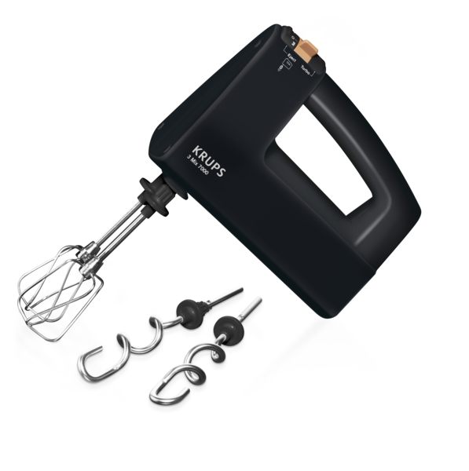

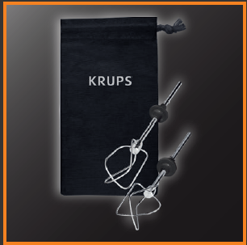

Art. Nr. | CMMF | Beschreibung |  | EAN | LP | UVP*
F6085811 | 8010000796 | KRUPS 3 Mix 7000 60 Jahre Jubiläum Edition |  | 3016661157110 | 83.33 € | 99.99 €

Verpackung | Anzahl | Länge (mm) | Breite (mm) | Höhe (mm) | Gewicht (kg)
Artikel | 1 | 222 | 102 | 210 | 1.81
VE | 6 | 324 | 240 | 460 | 10.84
Palette | 120 | 1200 | 800 | 1054 | 237.80

* unverbindliche Preisempfehlung des Herstellers

